着手前写真撮影 注意事項
中間写真台帳（着手前写真）撮影にあたっての注意事項

 | 交付決定通知書を受領後、建設地（補助対象外である基礎工事以外の工事に着手していないことがわかる状態）を撮影し、記録したカラー写真（下図参照）を添付してください。

 | 写真には、
 |  | ・事業番号
 |  | ・工事名(建物名)
 |  | ・撮影位置
 |  | ・撮影日
 | を記載したホワイトボード（【別紙1】参照）等を「建設地」とともに写し込み、以下①、②のアングルで着手前写真を合計２枚撮影してください。

 | また、写真の撮影にあたっては、撮影する敷地と周辺道路、周辺建物等を含め撮影し、完成後の建物全景写真と照合可能な位置並びに角度で撮影してください。

 | なお、撮影した写真は、【別紙2】に貼り付けてカラー出力し、提出してください。

着手前写真①（定点①）
着手前写真②（定点➁）

写真には、撮影対象とともに、項目を記載したホワイトボード等を文字が読めるように写し込んでください。

① 予定される完成写真のアングルで敷地と前面道路
を写し込んだ遠景写真
② ①と別アングルで周辺建物等を写し込んだ遠景写真

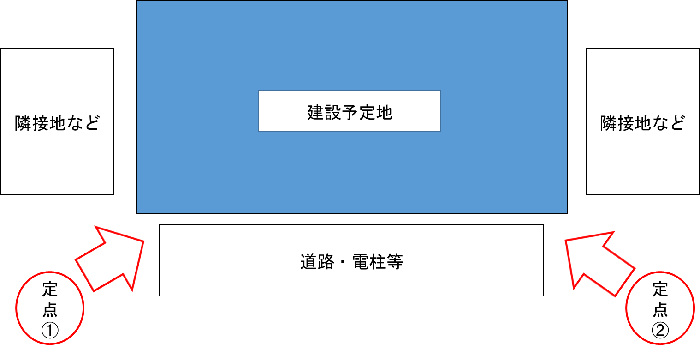

①ファイルの記録形式はjpeg、画素は400万以上としてください。
②財団指定の着手前写真台紙と電子ファイルで提出してください。
③写真の大きさはL版（89×127mm）程度としてください。

(別紙1)ホワイトボード
見本
文字は判読できる大きさで入力してください。
ホワイトボード | 【別紙 1 】 | ホワイトボード(記入例)

事業番号 |  | 事業番号 | Ｒ●●●●

工事名(建物名) |  | 工事名(建物名) | (仮)環境アパート

撮影位置 |  | 撮影位置 | 定点①

撮影日 |  | 撮影日 | 令和2年●月●日

撮影日は交付決定日以降としてください。

（別紙2）着手前 写真台帳
 |  |  | 【別紙 2 】 |  |  |  |  | 【別紙 2 】
中間報告確認写真 （着手前写真） |  |  |  | 中間報告確認写真 （着手前写真）
事業番号を入力してください。
 | 事業番号 |  |  |  | 事業番号 |  | Ｒ●●●●

 |  | ※前面道路、周辺建物等を含め、完成後の全景写真と照合可能なアングルで撮影してください。 |  |  |  | ※前面道路、周辺建物等を含め、完成後の全景写真と照合可能なアングルで撮影してください。
 |  | ※書面はカラーとし、片面印刷で提出してください。 |  |  |  | ※書面はカラーとし、片面印刷で提出してください。
 |  | ※台紙が足りない場合は、シートをコピーして写真を貼付してください。 |  |  |  | ※台紙が足りない場合は、シートをコピーして写真を貼付してください。

・ホワイトボード等に事業番号、工事名（建物名）、撮影位置、撮影日を記入し、 写真に写しこんでください。

写真には、撮影対象とともに、 項目を記載したホワイトボード等を文字が読めるよう写し込んでください。

 |  | 前面道路からの着手前写真 定点① |  |  |  | 前面道路からの着手前写真 定点①

・上の図と別アングルで、周辺建物等を写し込んだ写真を貼付してください。
ホワイトボード等に事業番号、工事名（建物名）、撮影位置、撮影日を記入し、 写真に写しこんでください。

 |  | 前面道路からの着手前写真 定点➁ |  |  |  | 前面道路からの着手前写真 定点➁

